Global Equity
GLOBAL EQUITY

CHARAKTERISTIKA FONDU
STRUKTURA FONDU

5,85% fondy | 5.85%
7,71% komunikační služby | 7.48%
10,23% finanční služby | 10.23%
10,18% průmysl | 10.18%
9,20% spotřeba - cyklická | 9.20%
12,10% zdravotnictví | 12.10%
11,59% spotřeba - necyklická | 11.59%
18,64% informační technologie | 18.64%
14,74% ostatní | 14.74%
Název fondu: | Global Equity

AKCIOVÝ FOND
Investiční manažer: | Generali Investments Europe
Hodnota fondu: | 143,96 mEUR
Počátek obchodování: | 2006-07-26
Investiční cíl: Cílem fondu je překonat jeho benchmark (kterým je MSCI World – Net Total Return Index). Fond investuje především do akcií společností s velkou tržní kapitalizací. Dále může investovat do hotovosti, krátkodobých dluhových instrumentů a dluhopisů. Fond může používat finanční nástroje a deriváty pro zajišťovací účely, pro efektivní správu portfolia a pro investiční účely.

POPLATKY GENERALI ČESKÁ POJIŠŤOVNA A.S.*
TOP 10
GENERALI INVESTMENTS LUXEMBOURG SA
Rozdíl mezi nákupním a prodejním kurzem podílových jednotek: | Běžné/jednorázové pojistné: 5 %/0 % Mimořádné pojistné 2% resp. 3 %** | Společnost |  |  | % v portfoliu | Sektor
Částečný odkup: | 0,25 % z odkoupené částky, minimálně však 50 Kč a maximálně 500 Kč | iShares Edge MSCI World Minimum Volatility UCITS ETF USD |  |  | 5.85 | fondy
Poplatky za přemístění: | V každém poj. roce 2 zdarma, jinak 0,25 % akt. hodnoty přemístěných jednotek, min. 50 Kč a max. 500 Kč. | Apple Inc. |  |  | 4.02 | informační technologie
Poplatky za správu fondu***: | 2 % p.a. | Microsoft Corporation |  |  | 3.28 | informační technologie
* výtah ze sazebníku poplatků k IŽP týkající se fondů, v případě rozdílů platí sazebník poplatků |  | Amazon.com, Inc. |  |  | 2.53 | spotřeba - necyklická
** závisí na produktu *** náklady za správu fondu jsou započtené v NAV (t.j. v kurzu) |  | Alphabet Inc. Class A |  |  | 1.93 | komunikační služby
KOMENTÁŘ K TRHU
KOMENTÁR TRHU
KOMENTÁŘ TRHU
KOMENTÁŘ TRHU
VÝKONNOST FONDU
 |  | Visa Inc. Class A |  |  | 1.24 | informační technologie
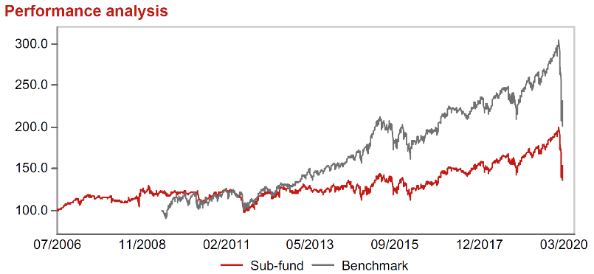 |  | Mastercard Incorporated Class A |  |  | 1.20 | informační technologie
Výkonnost od založení
 |  | Facebook, Inc. Class A |  |  | 1.10 | komunikační služby
 |  | Adobe Inc. |  |  | 1.09 | informační technologie
 |  | JPMorgan Chase & Co. |  |  | 1.09 | finanční služby

STATISTIKY
 |  | STD | IR | TE | Rating Morningstar(4) |  | Quartile Morn.
 |  | 21.30% | -0.12% | 2.13% | x |  | x
 |  | (1) Standard Deviation (Směrodatná odchylka): míra rizika, volatilita výkonnosti fondu. (2) Information Ratio (Informační poměr): poměr průměrně dosaženého výnosu oproti odchylce od indexu. (3) Tracking Error: směrodatná odchylka rozdílu výkonnosti fondu

VÝKONNOST (EUR)

 |  | 3 měsíce (%) | YTD (%) |  | 1 rok (%) | od počátku (%)
Global Equity (ISIN: LU0260158042) |  | -19.25 | -19.25 |  | -9.34 | 4.88
Benchmark * |  | -19.23 | -19.23 |  | -8.30 | -
Excess Return |  | -0.02 | -0.02 |  | -1.04 | NA
Březen 2020
* MSCI World – Net Total Return Index
Hodnota investice do podílových fondů může růst, klesat nebo stagnovat podle situace na finančních trzích. Minulé výnosy nejsou zárukou výnosů v budoucnu.

